yearFC
 | DICE | NGICE | BEVF510 | BEVE510 | BEVF600 | BEVF730 | BEVF800 | BEVF900 | PHEV | EDPHEV | ELPHEV | FCEV | MICE | H2ICE70 |  | DICEV | LNGV | BEV | FCEV | H2ICEV | MICEV |  | 百公里消耗能量密度MJ/100km | DICEV | LNGV | BEV | FCEV | H2ICEV | MICEV
2018 | 1.0933333333 | 1.56 | 1.07 | 1.07 | 1.07 | 1.07 | 1.07 | 1.07 | 1.07 | 1.0933333333 | 1.56 | 1.11725 | 1.28 | 1.11725 | 2018 | 41.546666667 | 112.32 | 144.45 | 10.05525 | 12.28975 | 140.8 | 使用车辆领域低热值转换 | 引用 | 1487.3706667 | 2695.68 | 520.02 | 1206.63 | 1474.77 | 2224.64
2019 | 1.08 | 1.48 | 1.06 | 1.06 | 1.06 | 1.06 | 1.06 | 1.06 | 1.06 | 1.08 | 1.48 | 1.1005 | 1.24 | 1.1005 | 2019 | 41.04 | 106.56 | 143.1 | 9.9045 | 12.1055 | 136.4 | 柴油 | ASTM D975 | 1469.232 | 2557.44 | 515.16 | 1188.54 | 1452.66 | 2155.12
2020 | 1.0666666667 | 1.40 | 1.05 | 1.05 | 1.05 | 1.05 | 1.05 | 1.05 | 1.05 | 1.0666666667 | 1.4 | 1.08375 | 1.2 | 1.08375 | 2020 | 40.533333333 | 100.8 | 141.75 | 9.75375 | 11.92125 | 132 | LNG | 国际气体联合会（IGU）：《LNG手册》（2023版）基于甲烷体积能量密度（纯甲烷：23.9–24.4 MJ/L），考虑典型LNG成分（甲烷占比>90%）取中值 | 1451.0933333 | 2419.2 | 510.3 | 1170.45 | 1430.55 | 2085.6
2021 | 1.0533333333 | 1.32 | 1.04 | 1.04 | 1.04 | 1.04 | 1.04 | 1.04 | 1.04 | 1.0533333333 | 1.32 | 1.067 | 1.16 | 1.067 | 2021 | 40.026666667 | 95.04 | 140.4 | 9.603 | 11.737 | 127.6 | BEV | 国际单位制（SI） | 1432.9546667 | 2280.96 | 505.44 | 1152.36 | 1408.44 | 2016.08
2022 | 1.04 | 1.24 | 1.03 | 1.03 | 1.03 | 1.03 | 1.03 | 1.03 | 1.03 | 1.04 | 1.24 | 1.05025 | 1.12 | 1.05025 | 2022 | 39.52 | 89.28 | 139.05 | 9.45225 | 11.55275 | 123.2 | FCEV | SAE J2578标准 | 1414.816 | 2142.72 | 500.58 | 1134.27 | 1386.33 | 1946.56
2023 | 1.0266666667 | 1.16 | 1.02 | 1.02 | 1.02 | 1.02 | 1.02 | 1.02 | 1.02 | 1.0266666667 | 1.16 | 1.0335 | 1.08 | 1.0335 | 2023 | 39.013333333 | 83.52 | 137.7 | 9.3015 | 11.3685 | 118.8 | H2ICEV |  | 1396.6773333 | 2004.48 | 495.72 | 1116.18 | 1364.22 | 1877.04
2024 | 1.0133333333 | 1.08 | 1.01 | 1.01 | 1.01 | 1.01 | 1.01 | 1.01 | 1.01 | 1.0133333333 | 1.08 | 1.01675 | 1.04 | 1.01675 | 2024 | 38.506666667 | 77.76 | 136.35 | 9.15075 | 11.18425 | 114.4 | MICEV | 国际可再生能源机构（IRENA）：《甲醇燃料生命周期评估》（2023）基于密度0.791 kg/L及质量能量密度19.9 MJ/kg（LHV）计算得出.中国国标GB/T 23510-2009：车用甲醇燃料（M100）要求低热值≥15.0 MJ/L | 1378.5386667 | 1866.24 | 490.86 | 1098.09 | 1342.11 | 1807.52
2025 | 1 | 1.00 | 1.00 | 1.00 | 1.00 | 1.00 | 1.00 | 1.00 | 1 | 1 | 1 | 1 | 1 | 1 | 2025 | 38 | 72 | 135 | 9 | 11 | 110 |  |  | 1360.4 | 1728 | 486 | 1080 | 1320 | 1738 | 1.00 | 1 | 1 | 72 | 72 | 72
2026 | 0.99 | 0.99 | 0.99 | 0.99 | 0.99 | 0.99 | 0.99 | 0.99 | 0.99 | 0.99 | 0.99 | 0.99 | 0.99 | 0.99 | 2026 | 37.62 | 71.28 | 134.1 | 8.91 | 10.89 | 108.9 |  |  | 1346.796 | 1710.72 | 482.76 | 1069.2 | 1306.8 | 1720.62 | 0.99 | 0.99142857143 | 0.98857142857 | 71.28 | 71.382857143 | 71.177142857
2027 | 0.98 | 0.98 | 0.99 | 0.99 | 0.99 | 0.99 | 0.99 | 0.99 | 0.98 | 0.98 | 0.98 | 0.98 | 0.98 | 0.98 | 2027 | 37.24 | 70.56 | 133.2 | 8.82 | 10.78 | 107.8 |  |  | 1333.192 | 1693.44 | 479.52 | 1058.4 | 1293.6 | 1703.24 | 0.98 | 0.98285714286 | 0.97714285714 | 70.56 | 70.765714286 | 70.354285714
2028 | 0.97 | 0.97 | 0.98 | 0.98 | 0.98 | 0.98 | 0.98 | 0.98 | 0.97 | 0.97 | 0.97 | 0.97 | 0.97 | 0.97 | 2028 | 36.86 | 69.84 | 132.3 | 8.73 | 10.67 | 106.7 |  |  | 1319.588 | 1676.16 | 476.28 | 1047.6 | 1280.4 | 1685.86 | 0.97 | 0.97428571429 | 0.96571428571 | 69.84 | 70.148571429 | 69.531428571
2029 | 0.96 | 0.96 | 0.97 | 0.97 | 0.97 | 0.97 | 0.97 | 0.97 | 0.96 | 0.96 | 0.96 | 0.96 | 0.96 | 0.96 | 2029 | 36.48 | 69.12 | 131.4 | 8.64 | 10.56 | 105.6 |  |  | 1305.984 | 1658.88 | 473.04 | 1036.8 | 1267.2 | 1668.48 | 0.96 | 0.96571428571 | 0.95428571429 | 69.12 | 69.531428571 | 68.708571429
2030 | 0.95 | 0.95 | 0.97 | 0.97 | 0.97 | 0.97 | 0.97 | 0.97 | 0.95 | 0.95 | 0.95 | 0.95 | 0.95 | 0.95 | 2030 | 36.1 | 68.4 | 130.5 | 8.55 | 10.45 | 104.5 |  |  | 1292.38 | 1641.6 | 469.8 | 1026 | 1254 | 1651.1 | 0.95 | 0.95714285714 | 0.94285714286 | 68.4 | 68.914285714 | 67.885714286
2031 | 0.94 | 0.94 | 0.96 | 0.96 | 0.96 | 0.96 | 0.96 | 0.96 | 0.94 | 0.94 | 0.94 | 0.94 | 0.94 | 0.94 | 2031 | 35.72 | 67.68 | 129.6 | 8.46 | 10.34 | 103.4 |  |  | 1278.776 | 1624.32 | 466.56 | 1015.2 | 1240.8 | 1633.72 | 0.94 | 0.94857142857 | 0.93142857143 | 67.68 | 68.297142857 | 67.062857143
2032 | 0.93 | 0.93 | 0.95 | 0.95 | 0.95 | 0.95 | 0.95 | 0.95 | 0.93 | 0.93 | 0.93 | 0.93 | 0.93 | 0.93 | 2032 | 35.34 | 66.96 | 128.7 | 8.37 | 10.23 | 102.3 |  |  | 1265.172 | 1607.04 | 463.32 | 1004.4 | 1227.6 | 1616.34 | 0.93 | 0.94 | 0.92 | 66.96 | 67.68 | 66.24
2033 | 0.92 | 0.92 | 0.95 | 0.95 | 0.95 | 0.95 | 0.95 | 0.95 | 0.92 | 0.92 | 0.92 | 0.92 | 0.92 | 0.92 | 2033 | 34.96 | 66.24 | 127.8 | 8.28 | 10.12 | 101.2 |  |  | 1251.568 | 1589.76 | 460.08 | 993.6 | 1214.4 | 1598.96 | 0.92 | 0.93142857143 | 0.90857142857 | 66.24 | 67.062857143 | 65.417142857
2034 | 0.91 | 0.91 | 0.94 | 0.94 | 0.94 | 0.94 | 0.94 | 0.94 | 0.91 | 0.91 | 0.91 | 0.91 | 0.91 | 0.91 | 2034 | 34.58 | 65.52 | 126.9 | 8.19 | 10.01 | 100.1 |  |  | 1237.964 | 1572.48 | 456.84 | 982.8 | 1201.2 | 1581.58 | 0.91 | 0.92285714286 | 0.89714285714 | 65.52 | 66.445714286 | 64.594285714
2035 | 0.9 | 0.90 | 0.93 | 0.93 | 0.93 | 0.93 | 0.93 | 0.93 | 0.9 | 0.9 | 0.9 | 0.9 | 0.9 | 0.9 | 2035 | 34.2 | 64.8 | 126 | 8.1 | 9.9 | 99 |  |  | 1224.36 | 1555.2 | 453.6 | 972 | 1188 | 1564.2 | 0.90 | 0.91428571429 | 0.88571428571 | 64.8 | 65.828571429 | 63.771428571
2036 | 0.89 | 0.89 | 0.93 | 0.93 | 0.93 | 0.93 | 0.93 | 0.93 | 0.89 | 0.89 | 0.89 | 0.89 | 0.89 | 0.89 | 2036 | 33.82 | 64.08 | 125.1 | 8.01 | 9.79 | 97.9 |  |  | 1210.756 | 1537.92 | 450.36 | 961.2 | 1174.8 | 1546.82 | 0.89 | 0.90571428571 | 0.87428571429 | 64.08 | 65.211428571 | 62.948571429
2037 | 0.88 | 0.88 | 0.92 | 0.92 | 0.92 | 0.92 | 0.92 | 0.92 | 0.88 | 0.88 | 0.88 | 0.88 | 0.88 | 0.88 | 2037 | 33.44 | 63.36 | 124.2 | 7.92 | 9.68 | 96.8 |  |  | 1197.152 | 1520.64 | 447.12 | 950.4 | 1161.6 | 1529.44 | 0.88 | 0.89714285714 | 0.86285714286 | 63.36 | 64.594285714 | 62.125714286
2038 | 0.87 | 0.87 | 0.91 | 0.91 | 0.91 | 0.91 | 0.91 | 0.91 | 0.87 | 0.87 | 0.87 | 0.87 | 0.87 | 0.87 | 2038 | 33.06 | 62.64 | 123.3 | 7.83 | 9.57 | 95.7 |  |  | 1183.548 | 1503.36 | 443.88 | 939.6 | 1148.4 | 1512.06 | 0.87 | 0.88857142857 | 0.85142857143 | 62.64 | 63.977142857 | 61.302857143
2039 | 0.86 | 0.86 | 0.91 | 0.91 | 0.91 | 0.91 | 0.91 | 0.91 | 0.86 | 0.86 | 0.86 | 0.86 | 0.86 | 0.86 | 2039 | 32.68 | 61.92 | 122.4 | 7.74 | 9.46 | 94.6 |  |  | 1169.944 | 1486.08 | 440.64 | 928.8 | 1135.2 | 1494.68 | 0.86 | 0.88 | 0.84 | 61.92 | 63.36 | 60.48
2040 | 0.85 | 0.85 | 0.90 | 0.90 | 0.90 | 0.90 | 0.90 | 0.90 | 0.85 | 0.85 | 0.85 | 0.85 | 0.85 | 0.85 | 2040 | 32.3 | 61.2 | 121.5 | 7.65 | 9.35 | 93.5 |  |  | 1156.34 | 1468.8 | 437.4 | 918 | 1122 | 1477.3 | 0.85 | 0.87142857143 | 0.82857142857 | 61.2 | 62.742857143 | 59.657142857
2041 | 0.84 | 0.84 | 0.89 | 0.89 | 0.89 | 0.89 | 0.89 | 0.89 | 0.84 | 0.84 | 0.84 | 0.837 | 0.84 | 0.837 | 2041 | 31.92 | 60.48 | 120.6 | 7.533 | 9.207 | 92.4 |  |  | 1142.736 | 1451.52 | 434.16 | 903.96 | 1104.84 | 1459.92 | 0.84 | 0.86285714286 | 0.81714285714 | 60.48 | 62.125714286 | 58.834285714
2042 | 0.83 | 0.83 | 0.89 | 0.89 | 0.89 | 0.89 | 0.89 | 0.89 | 0.83 | 0.83 | 0.83 | 0.824 | 0.83 | 0.824 | 2042 | 31.54 | 59.76 | 119.7 | 7.416 | 9.064 | 91.3 |  |  | 1129.132 | 1434.24 | 430.92 | 889.92 | 1087.68 | 1442.54 | 0.83 | 0.85428571429 | 0.80571428571 | 59.76 | 61.508571429 | 58.011428571
2043 | 0.82 | 0.82 | 0.88 | 0.88 | 0.88 | 0.88 | 0.88 | 0.88 | 0.82 | 0.82 | 0.82 | 0.811 | 0.82 | 0.811 | 2043 | 31.16 | 59.04 | 118.8 | 7.299 | 8.921 | 90.2 |  |  | 1115.528 | 1416.96 | 427.68 | 875.88 | 1070.52 | 1425.16 | 0.82 | 0.84571428571 | 0.79428571429 | 59.04 | 60.891428571 | 57.188571429
2044 | 0.81 | 0.81 | 0.87 | 0.87 | 0.87 | 0.87 | 0.87 | 0.87 | 0.81 | 0.81 | 0.81 | 0.798 | 0.81 | 0.798 | 2044 | 30.78 | 58.32 | 117.9 | 7.182 | 8.778 | 89.1 |  |  | 1101.924 | 1399.68 | 424.44 | 861.84 | 1053.36 | 1407.78 | 0.81 | 0.83714285714 | 0.78285714286 | 58.32 | 60.274285714 | 56.365714286
2045 | 0.8 | 0.80 | 0.87 | 0.87 | 0.87 | 0.87 | 0.87 | 0.87 | 0.8 | 0.8 | 0.8 | 0.785 | 0.8 | 0.785 | 2045 | 30.4 | 57.6 | 117 | 7.065 | 8.635 | 88 |  |  | 1088.32 | 1382.4 | 421.2 | 847.8 | 1036.2 | 1390.4 | 0.80 | 0.82857142857 | 0.77142857143 | 57.6 | 59.657142857 | 55.542857143
2046 | 0.79 | 0.79 | 0.86 | 0.86 | 0.86 | 0.86 | 0.86 | 0.86 | 0.79 | 0.79 | 0.79 | 0.772 | 0.79 | 0.772 |  |  |  |  |  |  |  |  |  |  |  |  |  |  |  | 0.79 | 0.82 | 0.76 | 56.88 | 59.04 | 54.72
2047 | 0.78 | 0.78 | 0.85 | 0.85 | 0.85 | 0.85 | 0.85 | 0.85 | 0.78 | 0.78 | 0.78 | 0.759 | 0.78 | 0.759 |  |  |  |  |  |  |  |  |  |  |  |  |  |  |  | 0.78 | 0.81142857143 | 0.74857142857 | 56.16 | 58.422857143 | 53.897142857
 | DICEV | LNGV | BEV | FCEV | H2ICEV | MICEV
2019 | 1469.232 | 2557.44 | 515.16 | 1188.54 | 1452.66 | 2155.12
2020 | 1451.0933333 | 2419.2 | 510.3 | 1170.45 | 1430.55 | 2085.6
2021 | 1432.9546667 | 2280.96 | 505.44 | 1152.36 | 1408.44 | 2016.08
2022 | 1414.816 | 2142.72 | 500.58 | 1134.27 | 1386.33 | 1946.56
2023 | 1396.6773333 | 2004.48 | 495.72 | 1116.18 | 1364.22 | 1877.04
2024 | 1378.5386667 | 1866.24 | 490.86 | 1098.09 | 1342.11 | 1807.52
2025 | 1360.4 | 1728 | 486 | 1080 | 1320 | 1738
2026 | 1346.796 | 1710.72 | 482.76 | 1069.2 | 1306.8 | 1720.62
2027 | 1333.192 | 1693.44 | 479.52 | 1058.4 | 1293.6 | 1703.24
2028 | 1319.588 | 1676.16 | 476.28 | 1047.6 | 1280.4 | 1685.86
2029 | 1305.984 | 1658.88 | 473.04 | 1036.8 | 1267.2 | 1668.48
2030 | 1292.38 | 1641.6 | 469.8 | 1026 | 1254 | 1651.1
2031 | 1278.776 | 1624.32 | 466.56 | 1015.2 | 1240.8 | 1633.72
2032 | 1265.172 | 1607.04 | 463.32 | 1004.4 | 1227.6 | 1616.34
2033 | 1251.568 | 1589.76 | 460.08 | 993.6 | 1214.4 | 1598.96
2034 | 1237.964 | 1572.48 | 456.84 | 982.8 | 1201.2 | 1581.58
2035 | 1224.36 | 1555.2 | 453.6 | 972 | 1188 | 1564.2
2036 | 1210.756 | 1537.92 | 450.36 | 961.2 | 1174.8 | 1546.82
2037 | 1197.152 | 1520.64 | 447.12 | 950.4 | 1161.6 | 1529.44
2038 | 1183.548 | 1503.36 | 443.88 | 939.6 | 1148.4 | 1512.06
2039 | 1169.944 | 1486.08 | 440.64 | 928.8 | 1135.2 | 1494.68
2040 | 1156.34 | 1468.8 | 437.4 | 918 | 1122 | 1477.3
2041 | 1142.736 | 1451.52 | 434.16 | 903.96 | 1104.84 | 1459.92
2042 | 1129.132 | 1434.24 | 430.92 | 889.92 | 1087.68 | 1442.54
2043 | 1115.528 | 1416.96 | 427.68 | 875.88 | 1070.52 | 1425.16
2044 | 1101.924 | 1399.68 | 424.44 | 861.84 | 1053.36 | 1407.78
2045 | 1088.32 | 1382.4 | 421.2 | 847.8 | 1036.2 | 1390.4
2048 | 0.77 | 0.77 | 0.85 | 0.85 | 0.85 | 0.85 | 0.85 | 0.85 | 0.77 | 0.77 | 0.77 | 0.746 | 0.77 | 0.746 |  |  |  |  |  |  |  |  |  |  |  |  |  |  |  | 0.77 | 0.80285714286 | 0.73714285714 | 55.44 | 57.805714286 | 53.074285714
2049 | 0.76 | 0.76 | 0.84 | 0.84 | 0.84 | 0.84 | 0.84 | 0.84 | 0.76 | 0.76 | 0.76 | 0.733 | 0.76 | 0.733 |  |  |  |  |  |  |  |  |  |  |  |  |  |  |  | 0.76 | 0.79428571429 | 0.72571428571 | 54.72 | 57.188571429 | 52.251428571
2050 | 0.75 | 0.75 | 0.83 | 0.83 | 0.83 | 0.83 | 0.83 | 0.83 | 0.75 | 0.75 | 0.75 | 0.72 | 0.75 | 0.72 |  |  |  |  |  |  |  |  |  |  |  |  |  |  |  | 0.75 | 0.78571428571 | 0.71428571429 | 54 | 56.571428571 | 51.428571429
2051 | 0.8 | 0.8 | 0.83 | 0.83 | 0.83 | 0.83 | 0.83 | 0.83 | 0.8 | 0.8 | 0.8 | 0.8 | 0.8 | 0.8 |  |  |  |  |  |  |  |  |  |  |  |  |  |  |  | 0.80 | 0.77714285714 | 0.70285714286 | 57.6 | 55.954285714 | 50.605714286
2052 | 0.8 | 0.8 | 0.82 | 0.82 | 0.82 | 0.82 | 0.82 | 0.82 | 0.8 | 0.8 | 0.8 | 0.8 | 0.8 | 0.8 |  |  |  |  |  |  |  |  |  |  |  |  |  |  |  | 0.80 | 0.76857142857 | 0.69142857143 | 57.6 | 55.337142857 | 49.782857143
2053 | 0.8 | 0.8 | 0.81 | 0.81 | 0.81 | 0.81 | 0.81 | 0.81 | 0.8 | 0.8 | 0.8 | 0.8 | 0.8 | 0.8 |  |  |  |  |  |  |  |  |  |  |  |  |  |  |  | 0.80 | 0.76 | 0.68 | 57.6 | 54.72 | 48.96
2054 | 0.8 | 0.8 | 0.81 | 0.81 | 0.81 | 0.81 | 0.81 | 0.81 | 0.8 | 0.8 | 0.8 | 0.8 | 0.8 | 0.8 |  |  |  |  |  |  |  |  |  |  |  |  |  |  |  | 0.80 | 0.75142857143 | 0.66857142857 | 57.6 | 54.102857143 | 48.137142857
2055 | 0.8 | 0.8 | 0.80 | 0.80 | 0.80 | 0.80 | 0.80 | 0.80 | 0.8 | 0.8 | 0.8 | 0.8 | 0.8 | 0.8 |  |  |  |  |  |  |  |  |  |  |  |  |  |  |  | 0.80 | 0.74285714286 | 0.65714285714 | 57.6 | 53.485714286 | 47.314285714
2056 | 0.8 | 0.8 | 0.79 | 0.79 | 0.79 | 0.79 | 0.79 | 0.79 | 0.8 | 0.8 | 0.8 | 0.8 | 0.8 | 0.8 |  |  |  |  |  |  |  |  |  |  |  |  |  |  |  | 0.80 | 0.73428571429 | 0.64571428571 | 57.6 | 52.868571429 | 46.491428571
2057 | 0.8 | 0.8 | 0.79 | 0.79 | 0.79 | 0.79 | 0.79 | 0.79 | 0.8 | 0.8 | 0.8 | 0.8 | 0.8 | 0.8 |  |  |  |  |  |  |  |  |  |  |  |  |  |  |  | 0.80 | 0.72571428571 | 0.63428571429 | 57.6 | 52.251428571 | 45.668571429
2058 | 0.8 | 0.8 | 0.78 | 0.78 | 0.78 | 0.78 | 0.78 | 0.78 | 0.8 | 0.8 | 0.8 | 0.8 | 0.8 | 0.8 |  |  |  |  |  |  |  |  |  |  |  |  |  |  |  | 0.80 | 0.71714285714 | 0.62285714286 | 57.6 | 51.634285714 | 44.845714286
2059 | 0.8 | 0.8 | 0.77 | 0.77 | 0.77 | 0.77 | 0.77 | 0.77 | 0.8 | 0.8 | 0.8 | 0.8 | 0.8 | 0.8 |  |  |  |  |  |  |  |  |  |  |  |  |  |  |  | 0.80 | 0.70857142857 | 0.61142857143 | 57.6 | 51.017142857 | 44.022857143
2060 | 0.8 | 0.8 | 0.77 | 0.77 | 0.77 | 0.77 | 0.77 | 0.77 | 0.8 | 0.8 | 0.8 | 0.8 | 0.8 | 0.8 |  |  |  |  |  |  |  |  |  |  |  |  |  |  |  | 0.80 | 0.7 | 0.6 | 57.6 | 50.4 | 43.2

FC
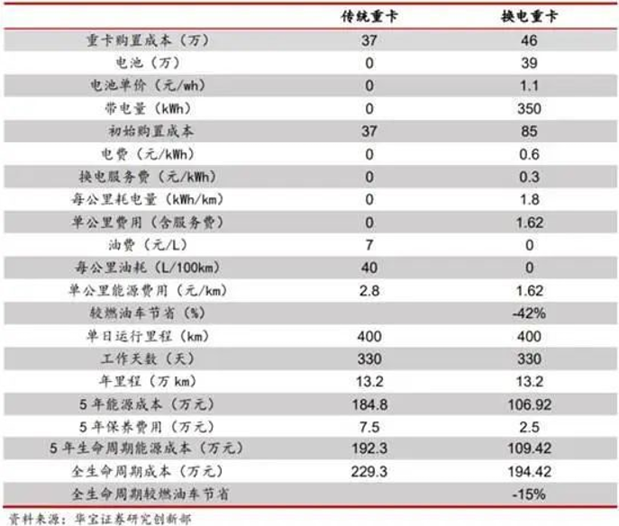
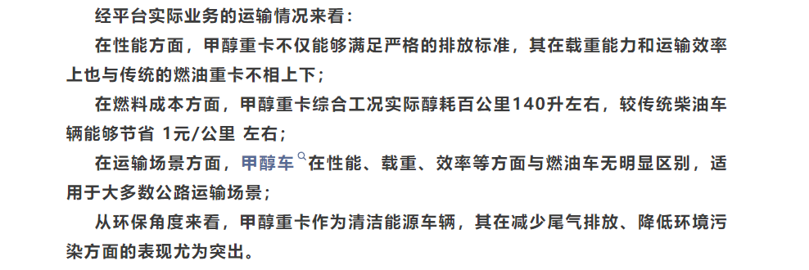
0 | DICE | NGICE | BEVF730 | BEVE510 | EDPHEV | ELPHEV | FCEV | MICE | H2ICE70
h_trailer_hwl | 38.000 | 72.000 | 135.000 | 135.000 | 32.300 | 61.200 | 10.000 | 110.000 | 11.000
h_trailer_hws | 38.000 | 72.000 | 135.000 | 135.000 | 32.300 | 61.200 | 10.000 | 110.000 | 11.000
h_trailer_hwm | 38.000 | 72.000 | 135.000 | 135.000 | 32.300 | 61.200 | 10.000 | 110.000 | 11.000

 |  |  |  |  |  |  |  | 全面了解吉利甲醇重卡：性能、使用与未来展望
 |  |  |  |  |  |  |  | 晋南钢铁及佛山氢燃料电池重卡分析（附31页报告）
 |  |  |  |  |  |  |  | 氢气发动机有前途吗？这几款欧洲最先进的氢内燃机重卡告诉你-有驾

MSRP1
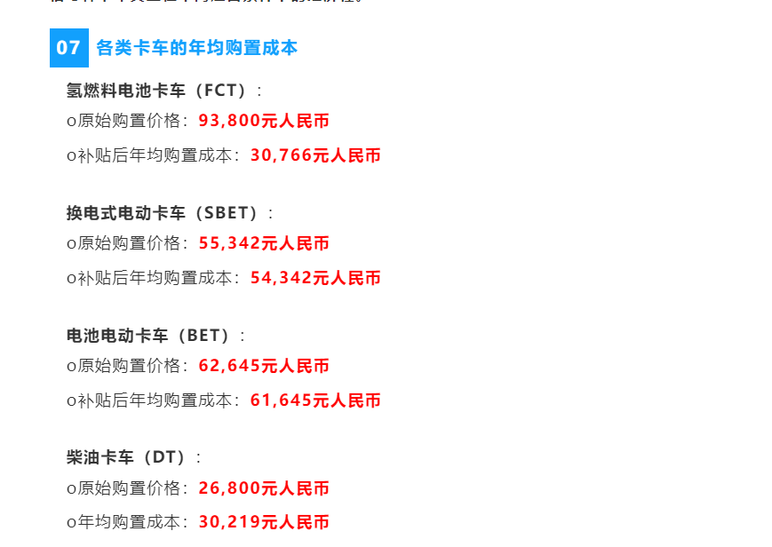
10000 | DICE | NGICE | BEVF282 | BEVF423 | BEVE282 | BEVF729 | BEVE512 | BEVU729 | PHEV | EDPHEV | ELPHEV | FCEV | MICE | EDICE | ELICE | H2ICE35 | H2ICE70 | NH3ICE | HNICE
h_trailer_hwl | 380000 | 501300 | 789000 | 989000 | 507000 | 1371000 | 507000 | 1371000 | 639000 | 639000 | 639000 | 1200000 | 450000 | 456000 | 601560 | 580000 | 721872 | 696000 | 866246
h_trailer_hws | 380000 | 501300 | 789000 | 989000 | 507000 | 1371000 | 507000 | 1371000 | 639000 | 639000 | 639000 | 1200000 | 450000 | 456000 | 601560 | 580000 | 721872 | 696000 | 866246
h_trailer_hwm | 380000 | 501300 | 789000 | 989000 | 507000 | 1371000 | 507000 | 1371000 | 639000 | 639000 | 639000 | 1200000 | 450000 | 456000 | 601560 | 580000 | 721872 | 696000 | 866246

 | 380000 | 501300 | 422400 | 439100 | 428900 | 423300 | 507000 | 423300 | 502500 |  |  | 833400 | 450000 |  | 520000 | 580000 | 624000 | 696000 | 748800

 |  |  |  |  | 换电重卡行业深度梳理 (qq.com) |  |  |  |  |  |  | 【行业概况】氢燃料电池行业简述 (qq.com)
 |  |  | bev282 | bev423 | 370000 |  | 460000
 |  |  | 141 | 141000 | 380000 |  | 472432.43243
 |  |  |  | bev512
 |  |  | 230 | 230000
 |  |  |  | bev729
 |  |  | 447 | 447000

 |  |  |  |  |  |  |  | 2025年成本暴降？解放JH6氢燃料电池车能否“乘风而行”？ (baidu.com)

volume
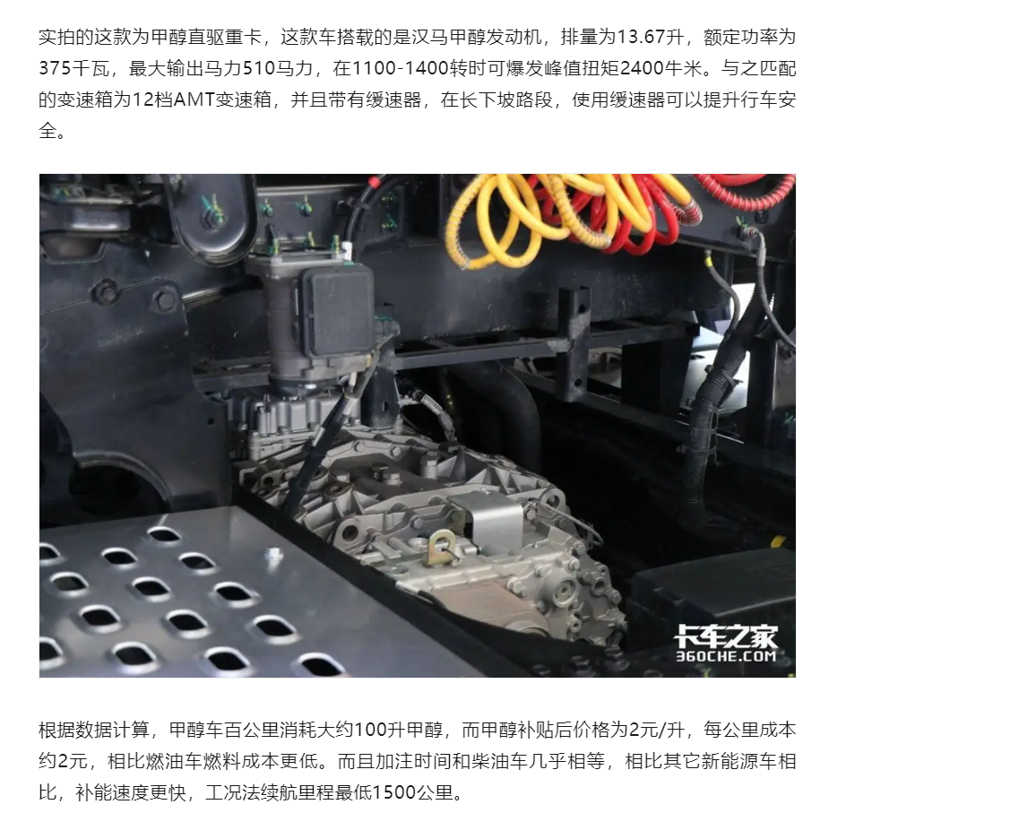
 | DICE | NGICE | BEVF510 | BEVF600 | BEVF730 | BEVE510 | BEVF800 | BEVF900 | PHEV | EDPHEV | ELPHEV | FCEV | MICE | H2ICE70
h_trailer_hwl | 700 | 900 | 0 | 0 | 0 | 0 | 0 | 0 | 400 | 700 | 900 | 70 | 1000 | 56
h_trailer_hws | 700 | 900 | 0 | 0 | 0 | 0 | 0 | 0 | 400 | 700 | 900 | 70 | 1000 | 56
h_trailer_hwm | 700 | 900 | 0 | 0 | 0 | 0 | 0 | 0 | 400 | 700 | 900 | 70 | 1000 | 56

visioncarbonintensity
 | DICE | NGICE | BEVF282 | BEVF510 | BEVF600 | BEVF730 | BEVE510 | BEVF800 | BEVF900 | PHEV | EDPHEV | ELPHEV | FCEV | MICE | EDICE | ELICE | H2ICE35 | H2ICE70 | EFUEL | BAU | halved |  | diesel | LNG | electricity | hydrogen | methanol | ediesel | eLNG | diesel | LNG | electricity | hydrogen | methanol | ediesel | eLNG
2018 | 3.15 | 1.455 | 0.5 | 0.5 | 0.56 | 0.56 | 0.56 | 0.56 | 0.56 | 0 | 0 | 0 | 15.7 | 3.1670625495 | 0 | 0 | 15.7 | 15.7 | 0 | 3.1670625495 | 3.1670625495 | 2018 | 3.15 | 1.455 | 0.56 | 15.7 | 3.1670625495 | 0 | 0 | 0.087988826816 | 0.060625 | 0.15555555556 | 0.13083333333 | 0.2004469968 | 0 | 0
2019 | 3.15 | 1.455 | 0.49117647059 | 0.49117647059 | 0.56 | 0.56 | 0.56 | 0.56 | 0.56 | 0 | 0 | 0 | 15.7 | 3.1670625495 | 0 | 0 | 15.7 | 15.7 | 0 | 3.1670625495 | 3.1670625495 | 2019 | 3.15 | 1.455 | 0.56 | 15.7 | 3.1670625495 | 0 | 0 | 0.087988826816 | 0.060625 | 0.15555555556 | 0.13083333333 | 0.2004469968 | 0 | 0
2020 | 3.15 | 1.455 | 0.48235294118 | 0.48235294118 | 0.56 | 0.56 | 0.56 | 0.56 | 0.56 | 0 | 0 | 0 | 15.7 | 3.1670625495 | 0 | 0 | 15.7 | 15.7 | 0 | 3.1670625495 | 3.1670625495 | 2020 | 3.15 | 1.455 | 0.56 | 15.7 | 3.1670625495 | 0 | 0 | 0.087988826816 | 0.060625 | 0.15555555556 | 0.13083333333 | 0.2004469968 | 0 | 0
2021 | 3.15 | 1.455 | 0.47352941176 | 0.47352941176 | 0.548 | 0.548 | 0.548 | 0.548 | 0.548 | 0 | 0 | 0 | 15.7 | 3.1670625495 | 0 | 0 | 15.7 | 15.7 | 0 | 3.1670625495 | 3.1670625495 | 2021 | 3.15 | 1.455 | 0.548 | 15.7 | 3.1670625495 | 0 | 0 | 0.087988826816 | 0.060625 | 0.15222222222 | 0.13083333333 | 0.2004469968 | 0 | 0
2022 | 3.15 | 1.455 | 0.46470588235 | 0.46470588235 | 0.536 | 0.536 | 0.536 | 0.536 | 0.536 | 0 | 0 | 0 | 15.7 | 3.1670625495 | 0 | 0 | 15.7 | 15.7 | 0 | 3.1670625495 | 3.1670625495 | 2022 | 3.15 | 1.455 | 0.536 | 15.7 | 3.1670625495 | 0 | 0 | 0.087988826816 | 0.060625 | 0.14888888889 | 0.13083333333 | 0.2004469968 | 0 | 0
2023 | 3.15 | 1.455 | 0.45588235294 | 0.45588235294 | 0.524 | 0.524 | 0.524 | 0.524 | 0.524 | 0 | 0 | 0 | 15.7 | 3.1670625495 | 0 | 0 | 15.7 | 15.7 | 0 | 3.1670625495 | 3.1670625495 | 2023 | 3.15 | 1.455 | 0.524 | 15.7 | 3.1670625495 | 0 | 0 | 0.087988826816 | 0.060625 | 0.14555555556 | 0.13083333333 | 0.2004469968 | 0 | 0
2024 | 3.15 | 1.455 | 0.44705882353 | 0.44705882353 | 0.512 | 0.512 | 0.512 | 0.512 | 0.512 | 0 | 0 | 0 | 15.7 | 3.1670625495 | 0 | 0 | 15.7 | 15.7 | 0 | 3.1670625495 | 3.1670625495 | 2024 | 3.15 | 1.455 | 0.512 | 15.7 | 3.1670625495 | 0 | 0 | 0.087988826816 | 0.060625 | 0.14222222222 | 0.13083333333 | 0.2004469968 | 0 | 0
2025 | 3.15 | 1.455 | 0.5 | 0.5 | 0.5 | 0.5 | 0.5 | 0.5 | 0.5 | 0 | 0 | 0 | 15.7 | 3.1670625495 | 0 | 0 | 15.7 | 15.7 | 0 | 3.1670625495 | 3.1670625495 | 2025 | 3.15 | 1.455 | 0.5 | 15.7 | 3.1670625495 | 0 | 0 | 0.087988826816 | 0.060625 | 0.13888888889 | 0.13083333333 | 0.2004469968 | 0 | 0
2026 | 3.144 | 1.455 | 0.488 | 0.488 | 0.488 | 0.488 | 0.488 | 0.488 | 0.488 | 0 | 0 | 0 | 15.36 | 3.1670625495 | 0 | 0 | 15.36 | 15.36 | 0 | 3.1670625495 | 3.135391924 | 2026 | 3.144 | 1.455 | 0.488 | 15.36 | 3.1670625495 | 0 | 0 | 0.08782122905 | 0.060625 | 0.13555555556 | 0.128 | 0.2004469968 | 0 | 0
2027 | 3.138 | 1.455 | 0.476 | 0.476 | 0.476 | 0.476 | 0.476 | 0.476 | 0.476 | 0 | 0 | 0 | 15.02 | 3.1670625495 | 0 | 0 | 15.02 | 15.02 | 0 | 3.1670625495 | 3.1037212985 | 2027 | 3.138 | 1.455 | 0.476 | 15.02 | 3.1670625495 | 0 | 0 | 0.087653631285 | 0.060625 | 0.13222222222 | 0.12516666667 | 0.2004469968 | 0 | 0
2028 | 3.132 | 1.455 | 0.464 | 0.464 | 0.464 | 0.464 | 0.464 | 0.464 | 0.464 | 0 | 0 | 0 | 14.68 | 3.1670625495 | 0 | 0 | 14.68 | 14.68 | 0 | 3.1670625495 | 3.072050673 | 2028 | 3.132 | 1.455 | 0.464 | 14.68 | 3.1670625495 | 0 | 0 | 0.08748603352 | 0.060625 | 0.12888888889 | 0.12233333333 | 0.2004469968 | 0 | 0
2029 | 3.126 | 1.455 | 0.452 | 0.452 | 0.452 | 0.452 | 0.452 | 0.452 | 0.452 | 0 | 0 | 0 | 14.34 | 3.1670625495 | 0 | 0 | 14.34 | 14.34 | 0 | 3.1670625495 | 3.0403800475 | 2029 | 3.126 | 1.455 | 0.452 | 14.34 | 3.1670625495 | 0 | 0 | 0.087318435754 | 0.060625 | 0.12555555556 | 0.1195 | 0.2004469968 | 0 | 0
2030 | 3.12 | 1.455 | 0.44 | 0.44 | 0.44 | 0.44 | 0.44 | 0.44 | 0.44 | 0 | 0 | 0 | 14 | 3.1670625495 | 0 | 0 | 14 | 14 | 0 | 3.1670625495 | 3.008709422 | 2030 | 3.12 | 1.455 | 0.44 | 14 | 3.1670625495 | 0 | 0 | 0.087150837989 | 0.060625 | 0.12222222222 | 0.11666666667 | 0.2004469968 | 0 | 0
2031 | 3.114 | 1.455 | 0.422 | 0.422 | 0.422 | 0.422 | 0.422 | 0.422 | 0.422 | 0 | 0 | 0 | 13.64 | 3.135391924 | 0 | 0 | 13.64 | 13.64 | 0 | 3.135391924 | 2.8978622328 | 2031 | 3.114 | 1.455 | 0.422 | 13.64 | 3.135391924 | 0 | 0 | 0.086983240223 | 0.060625 | 0.11722222222 | 0.11366666667 | 0.19844252683 | 0 | 0
2032 | 3.108 | 1.455 | 0.404 | 0.404 | 0.404 | 0.404 | 0.404 | 0.404 | 0.404 | 0 | 0 | 0 | 13.28 | 3.1037212985 | 0 | 0 | 13.28 | 13.28 | 0 | 3.1037212985 | 2.7870150435 | 2032 | 3.108 | 1.455 | 0.404 | 13.28 | 3.1037212985 | 0 | 0 | 0.086815642458 | 0.060625 | 0.11222222222 | 0.11066666667 | 0.19643805687 | 0 | 0
2033 | 3.102 | 1.455 | 0.386 | 0.386 | 0.386 | 0.386 | 0.386 | 0.386 | 0.386 | 0 | 0 | 0 | 12.92 | 3.072050673 | 0 | 0 | 12.92 | 12.92 | 0 | 3.072050673 | 2.6761678543 | 2033 | 3.102 | 1.455 | 0.386 | 12.92 | 3.072050673 | 0 | 0 | 0.086648044693 | 0.060625 | 0.10722222222 | 0.10766666667 | 0.1944335869 | 0 | 0
2034 | 3.096 | 1.455 | 0.368 | 0.368 | 0.368 | 0.368 | 0.368 | 0.368 | 0.368 | 0 | 0 | 0 | 12.56 | 3.0403800475 | 0 | 0 | 12.56 | 12.56 | 0 | 3.0403800475 | 2.5653206651 | 2034 | 3.096 | 1.455 | 0.368 | 12.56 | 3.0403800475 | 0 | 0 | 0.086480446927 | 0.060625 | 0.10222222222 | 0.10466666667 | 0.19242911693 | 0 | 0
2035 | 3.09 | 1.455 | 0.35 | 0.35 | 0.35 | 0.35 | 0.35 | 0.35 | 0.35 | 0 | 0 | 0 | 12.2 | 3.008709422 | 0 | 0 | 12.2 | 12.2 | 0 | 3.008709422 | 2.4544734759 | 2035 | 3.09 | 1.455 | 0.35 | 12.2 | 3.008709422 | 0 | 0 | 0.086312849162 | 0.060625 | 0.097222222222 | 0.10166666667 | 0.19042464696 | 0 | 0
2036 | 3.086 | 1.455 | 0.32 | 0.32 | 0.32 | 0.32 | 0.32 | 0.32 | 0.32 | 0 | 0 | 0 | 11.86 | 2.8978622328 | 0 | 0 | 11.86 | 11.86 | 0 | 2.8978622328 | 2.3594615994 | 2036 | 3.086 | 1.455 | 0.32 | 11.86 | 2.8978622328 | 0 | 0 | 0.086201117318 | 0.060625 | 0.088888888889 | 0.098833333333 | 0.18340900207 | 0 | 0
2037 | 3.082 | 1.455 | 0.29 | 0.29 | 0.29 | 0.29 | 0.29 | 0.29 | 0.29 | 0 | 0 | 0 | 11.52 | 2.7870150435 | 0 | 0 | 11.52 | 11.52 | 0 | 2.7870150435 | 2.2644497229 | 2037 | 3.082 | 1.455 | 0.29 | 11.52 | 2.7870150435 | 0 | 0 | 0.086089385475 | 0.060625 | 0.080555555556 | 0.096 | 0.17639335719 | 0 | 0
2038 | 3.078 | 1.455 | 0.26 | 0.26 | 0.26 | 0.26 | 0.26 | 0.26 | 0.26 | 0 | 0 | 0 | 11.18 | 2.6761678543 | 0 | 0 | 11.18 | 11.18 | 0 | 2.6761678543 | 2.1694378464 | 2038 | 3.078 | 1.455 | 0.26 | 11.18 | 2.6761678543 | 0 | 0 | 0.085977653631 | 0.060625 | 0.072222222222 | 0.093166666667 | 0.1693777123 | 0 | 0
2039 | 3.074 | 1.455 | 0.23 | 0.23 | 0.23 | 0.23 | 0.23 | 0.23 | 0.23 | 0 | 0 | 0 | 10.84 | 2.5653206651 | 0 | 0 | 10.84 | 10.84 | 0 | 2.5653206651 | 2.0744259699 | 2039 | 3.074 | 1.455 | 0.23 | 10.84 | 2.5653206651 | 0 | 0 | 0.085865921788 | 0.060625 | 0.063888888889 | 0.090333333333 | 0.16236206741 | 0 | 0
2040 | 3.07 | 1.455 | 0.2 | 0.2 | 0.2 | 0.2 | 0.2 | 0.2 | 0.2 | 0 | 0 | 0 | 10.5 | 2.4544734759 | 0 | 0 | 10.5 | 10.5 | 0 | 2.4544734759 | 1.9794140934 | 2040 | 3.07 | 1.455 | 0.2 | 10.5 | 2.4544734759 | 0 | 0 | 0.085754189944 | 0.060625 | 0.055555555556 | 0.0875 | 0.15534642252 | 0 | 0
2041 | 3.067 | 1.455 | 0.185 | 0.185 | 0.185 | 0.185 | 0.185 | 0.185 | 0.185 | 0 | 0 | 0 | 10 | 2.3594615994 | 0 | 0 | 10 | 10 | 0 | 2.3594615994 | 1.9794140934 | 2041 | 3.067 | 1.455 | 0.185 | 10 | 2.3594615994 | 0 | 0 | 0.085670391061 | 0.060625 | 0.051388888889 | 0.083333333333 | 0.14933301262 | 0 | 0
2042 | 3.064 | 1.455 | 0.17 | 0.17 | 0.17 | 0.17 | 0.17 | 0.17 | 0.17 | 0 | 0 | 0 | 9.5 | 2.2644497229 | 0 | 0 | 9.5 | 9.5 | 0 | 2.2644497229 | 1.9794140934 | 2042 | 3.064 | 1.455 | 0.17 | 9.5 | 2.2644497229 | 0 | 0 | 0.085586592179 | 0.060625 | 0.047222222222 | 0.079166666667 | 0.14331960271 | 0 | 0
2043 | 3.061 | 1.455 | 0.155 | 0.155 | 0.155 | 0.155 | 0.155 | 0.155 | 0.155 | 0 | 0 | 0 | 9 | 2.1694378464 | 0 | 0 | 9 | 9 | 0 | 2.1694378464 | 1.9794140934 | 2043 | 3.061 | 1.455 | 0.155 | 9 | 2.1694378464 | 0 | 0 | 0.085502793296 | 0.060625 | 0.043055555556 | 0.075 | 0.13730619281 | 0 | 0
2044 | 3.058 | 1.455 | 0.14 | 0.14 | 0.14 | 0.14 | 0.14 | 0.14 | 0.14 | 0 | 0 | 0 | 8.5 | 2.0744259699 | 0 | 0 | 8.5 | 8.5 | 0 | 2.0744259699 | 1.9794140934 | 2044 | 3.058 | 1.455 | 0.14 | 8.5 | 2.0744259699 | 0 | 0 | 0.085418994413 | 0.060625 | 0.038888888889 | 0.070833333333 | 0.13129278291 | 0 | 0
2045 | 3.055 | 1.455 | 0.125 | 0.125 | 0.125 | 0.125 | 0.125 | 0.125 | 0.125 | 0 | 0 | 0 | 8 | 1.9794140934 | 0 | 0 | 8 | 8 | 0 | 1.9794140934 | 1.9794140934 | 2045 | 3.055 | 1.455 | 0.125 | 8 | 1.9794140934 | 0 | 0 | 0.085335195531 | 0.060625 | 0.034722222222 | 0.066666666667 | 0.125279373 | 0 | 0
2046 | 3.052 | 1.455 | 0.11 | 0.11 | 0.11 | 0.11 | 0.11 | 0.11 | 0.11 | 0 | 0 | 0 | 7.5 | 1.8844022169 | 0 | 0 | 7.5 | 7.5 | 0 | 1.9794140934 | 1.9794140934 | 2046 | 3.052 | 1.455 | 0.11 | 7.5 | 1.8844022169 | 0 | 0 | 0.085251396648 | 0.060625 | 0.030555555556 | 0.0625 | 0.1192659631 | 0 | 0
2047 | 3.049 | 1.455 | 0.095 | 0.095 | 0.095 | 0.095 | 0.095 | 0.095 | 0.095 | 0 | 0 | 0 | 7 | 1.7893903405 | 0 | 0 | 7 | 7 | 0 | 1.9794140934 | 1.9794140934 | 2047 | 3.049 | 1.455 | 0.095 | 7 | 1.7893903405 | 0 | 0 | 0.085167597765 | 0.060625 | 0.026388888889 | 0.058333333333 | 0.11325255319 | 0 | 0
2048 | 3.046 | 1.455 | 0.08 | 0.08 | 0.08 | 0.08 | 0.08 | 0.08 | 0.08 | 0 | 0 | 0 | 6.5 | 1.694378464 | 0 | 0 | 6.5 | 6.5 | 0 | 1.9794140934 | 1.9794140934 | 2048 | 3.046 | 1.455 | 0.08 | 6.5 | 1.694378464 | 0 | 0 | 0.085083798883 | 0.060625 | 0.022222222222 | 0.054166666667 | 0.10723914329 | 0 | 0
2049 | 3.043 | 1.455 | 0.065 | 0.065 | 0.065 | 0.065 | 0.065 | 0.065 | 0.065 | 0 | 0 | 0 | 6 | 1.5993665875 | 0 | 0 | 6 | 6 | 0 | 1.9794140934 | 1.9794140934 | 2049 | 3.043 | 1.455 | 0.065 | 6 | 1.5993665875 | 0 | 0 | 0.085 | 0.060625 | 0.018055555556 | 0.05 | 0.10122573339 | 0 | 0
2050 | 3.04 | 1.455 | 0.05 | 0.05 | 0.05 | 0.05 | 0.05 | 0.05 | 0.05 | 0 | 0 | 0 | 5 | 1.504354711 | 0 | 0 | 5 | 5 | 0 | 1.9794140934 | 1.9794140934 | 2050 | 3.04 | 1.455 | 0.05 | 5 | 1.504354711 | 0 | 0 | 0.084916201117 | 0.060625 | 0.013888888889 | 0.041666666667 | 0.095212323481 | 0 | 0
2051 |  |  |  |  |  |  |  |  |  | 0 |  |  |  |  |  |  |  |  | 0 | 1.9794140934 | 1.9794140934 | 2051 | 0 | 0 | 0 | 0 | 0 | 0 | 0 | 0 | 0 | 0 | 0 | 0 | 0 | 0
2052 |  |  |  |  |  |  |  |  |  | 0 |  |  |  |  |  |  |  |  | 0 | 1.9794140934 | 1.9794140934 | 2052 | 0 | 0 | 0 | 0 | 0 | 0 | 0 | 0 | 0 | 0 | 0 | 0 | 0 | 0
2053 |  |  |  |  |  |  |  |  |  | 0 |  |  |  |  |  |  |  |  | 0 | 1.9794140934 | 1.9794140934 | 2053 | 0 | 0 | 0 | 0 | 0 | 0 | 0 | 0 | 0 | 0 | 0 | 0 | 0 | 0
2054 |  |  |  |  |  |  |  |  |  | 0 |  |  |  |  |  |  |  |  | 0 | 1.9794140934 | 1.9794140934 | 2054 |  |  |  |  |  |  | 0
2055 |  |  |  |  |  |  |  |  |  | 0 |  |  |  |  |  |  |  |  | 0 | 1.9794140934 | 1.9794140934 | 2055 |  |  |  |  |  |  | 0
2056 |  |  |  |  |  |  |  |  |  | 0 |  |  |  |  |  |  |  |  | 0 | 1.9794140934 | 1.9794140934 | 2056 |  |  |  |  |  |  | 0
2057 |  |  |  |  |  |  |  |  |  | 0 |  |  |  |  |  |  |  |  | 0 | 1.9794140934 | 1.9794140934 | 2057 |  |  |  |  |  |  | 0
2058 |  |  |  |  |  |  |  |  |  | 0 |  |  |  |  |  |  |  |  | 0 | 1.9794140934 | 1.9794140934 | 2058 |  |  |  |  |  |  | 0
2059 |  |  |  |  |  |  |  |  |  | 0 |  |  |  |  |  |  |  |  | 0 | 1.9794140934 | 1.9794140934 | 2059 |  |  |  |  |  |  | 0
2060 |  |  |  |  |  |  |  |  |  | 0 |  |  |  |  |  |  |  |  | 0 | 1.9794140934 | 1.9794140934 | 2060 |  |  |  |  |  |  | 0

 |  |  |  |  |  |  |  |  |  |  |  |  |  |  |  |  |  |  |  |  |  | Comparing e-Fuels and Electrification for Decarbonization of Heavy-Duty Transports
 |  |  |  |  |  |  |  |  |  |  |  |  |  |  |  |  |  |  |  |  |  | 145.7 | 1.02
 |  |  |  |  |  |  |  |  |  |  |  |  |  |  |  |  |  |  |  |  |  | 100.3

